Персона
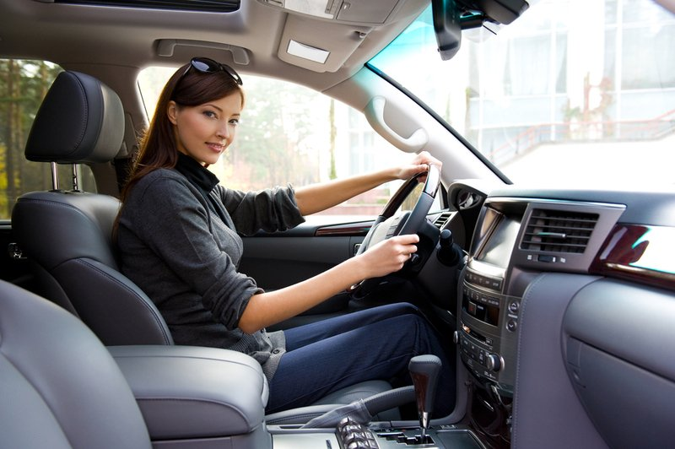
Цитаты |  | Личность
"Мне тяжело разобраться во всех аспектах обслуживания автомобиля, мне удобно, когда мне подсказывают, что нужно сделать" |  | Основательная, прогматичная, самодостаточная
"Это моя первая машина и я не знаю, как за ней следить" |  | 25 лет | Возраст

 |  | Самара | Город

Цель |  | Не за мужем | Семейное положение
Знать наперед, что нужно обслужить в авто и отложить на это средства заранее
 |  | Мастер в бьюти сфере | Сфера деятельности
 | Анастасия
 |  | 100 тыс.руб | Уровень дохода
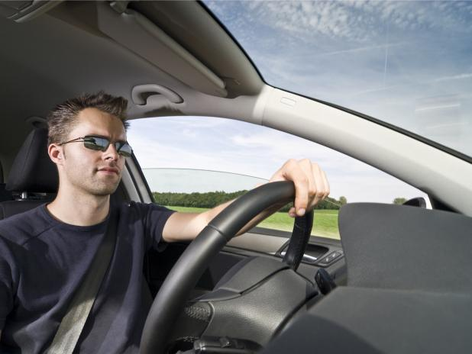
Цитаты |  | Личность
"Выбирая машину на вторичном рынке, мне важно знать, как хорошо ее обслуживали или на какие детали обратить внимание в первую очередь, если их давно не ремон- тировали" |  | Семейный, ответсвенный, честный
"При продаже авто, мне важно доказать новому владельцу, что я хорошо следил за авто и предоставить ему полный отчет" |  | 35 лет | Возраст
 |  | Москва | Город
Цель |  | Женат | Семейное положение
Быть уверенным, что авто регулярно обслу- живали и иметь доказательную базу, а не верить наслово предыдущему владельцу | Александр | Инженер строитель | Сфера деятельности
 |  | 120 тыс.руб | Уровень дохода

CJM
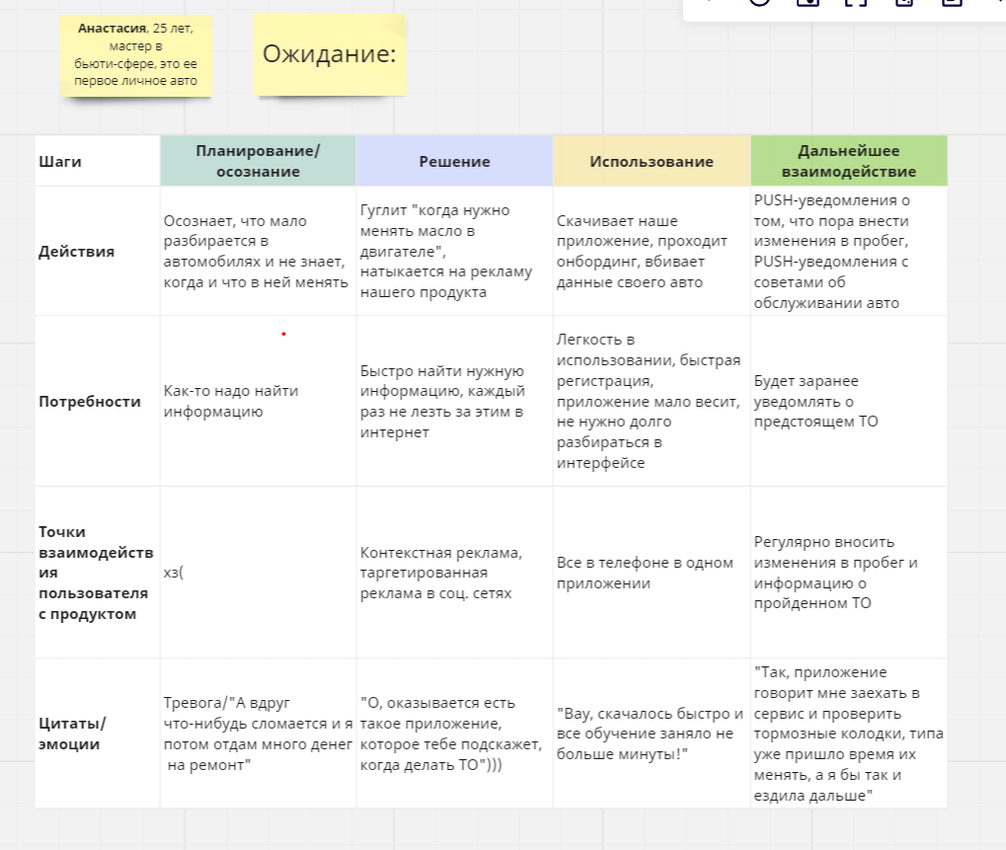
Customer journey map

